4 - Musteranfrage Quote
 | Musteranfrage von Bauunternehmer an Abfallentsorger: Reycling- und Verwertungsquote von nicht gefährlichen Bau- und Abbruchabfällen

 | Sehr geehrte Damen und Herren, im Rahmen der Berichterstattungspflichten gemäß Artikel 8 der EU-Taxonomie-Verordnung (Verordnung (EU) 2020/852) sind wir verpflichtet, bestimmte EU-Taxonomie Kennzahlen (KPIs) zur Taxonomiefähigkeit und -konformität unserer wirtschaftlichen Tätigkeiten in unsere Nachhaltigkeitsberichterstattung gemäß der Richtlinie (EU) 2022/2464 mitaufzunehmen. In diesem Zusammenhang haben wir u.a. Nachweise über die Einhaltung der technischen Bewertungskriterien zu erbringen. Zu einem dieser technischen Bewertungskriterien zählt die Einhaltung von Mindestquoten in Hinblick auf das Recycling bzw. die Verwertung der auf der Baustelle angefallenen nicht gefährlichen Bau- und Abbruchabfälle. Im letzten Geschäftsjahr (Angabe GF: YYYY) wurden Ihnen von unserer Seite solche nicht gefährlichen Bau- und Abbruchabfälle zur umweltgerechten Entsorgung übergeben. Um nun die entsprechenden Nachweise im Zusammenhang mit der EU-Taxonomie Verordnung erbringen zu können, bitten wir um Übermittlung einer Verwertungs- bzw. Recyclingquote für die unten angeführten Schlüsselnummern. Die angefragte Quote soll sich auf den letztmöglich verfügbaren gesamten Jahreszeitraum beziehen und auf Ebene Ihres Abfallbehandlungsstandorts berechnet werden. Dabei bitten wir um eine getrennte Ausweisung je Abfallschlüsselnummer, sodass ersichtlich ist, wie hoch der Anteil der verwerteten bzw. recycelten nicht gefährlichen Bau- und Abbruchabfälle pro Fraktion war. Diese Jahresquote soll auf Basis Ihrer tatsächlichen Input-Output-Daten für das jeweilige Kalenderjahr und den jeweiligen behandelnden Standort ermittelt werden. In diesem Zusammenhang bitten wir um Berücksichtigung der Definition der jeweils angeführten Quote: Die Verwertungsquote umfasst neben der Vorbereitung zur Wiederverwendung und dem Recycling auch andere Formen der stofflichen Verwertung – etwa die Verfüllung, nicht aber die thermische Verwertung. Die Recyclingquote ist enger definiert und schließt die Verfüllung als |  |  |  |  | 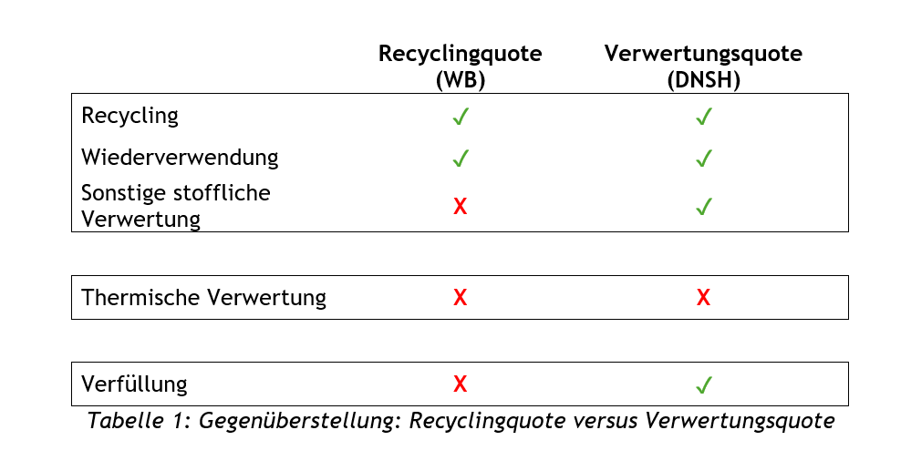

 | Legende
 |  | Auszufüllen vom Bauunternehmen
 |  | Auszufüllen vom Abfallbehandler

 | Name Bauunternehmen |  |  | Optional: Name Auftraggeber
 | Name Ansprechperson |  |  | Optional: Personen GLN Auftraggeber
 | E-Mail Adresse Ansprechperson
 | Telefonnummer Ansprechperson

 | Adresse Bauvorhaben
 | Kostenstelle Bauvorhaben
 | Geschäftsjahr in dem Abfälle übergeben wurden
 | Art der benötigten Quote

 | Name Abfallbehandler
 | Personen GLN Abfallbehandler
 | Name Ansprechperson
 | E-Mail Adresse Ansprechperson
 | Telefonnummer Ansprechperson

 | Berechnungszeitraum Quote (Kalenderjahr)

 | Auszufüllen vom Bauunternehmen - bevor die Daten seitens Abfallbehandler bereitgestellt werden |  |  |  |  |  | Auszufüllen vom Abfallbehandler
 | Schlüsselnummern gemäß Abfallverzeichnisverordnung 2020 (AVVO 2020) | Spezifizierung | g/gn | Beschreibung Abfallfraktion | Übergebene Menge an Abfallbehandler [kg] | Optional: Anmerkungen | Art der Behandlung | Höhe der Standortquote [%] | Standort-GLN Abfallbehandler (siehe EDM)* | Optional: Anmerkungen
Muster | 17201 | 4 |  | Holzemballagen und Holzabfälle, nicht verunreinigt - Altholz stofflich | 2,500.00 |  | R3 | 100% | xxxxxxxxxxxxx

 | Datum:
 | Name:
 | Unterschrift:

 | Datum:
 | Name:
 | Unterschrift:

 | * Die GLN (Global Location Number) zur Identifizierung des Standortes. Diese wurde vom BMLUK zugewiesen und kann nicht verändert werden. Eine Standort-GLN ist eine spezifische Nummer im österreichischen EDM-Portal, die einen konkreten physischen Ort, wie ein Betriebsgelände mit Anlagen, eindeutig identifiziert. Es ist möglich, dass ein Abfallbehandler eine übernommene Menge einer Abfallfraktion auf unterschiedlichen Standorten behandelt. Sollte dies der Fall sein, ist für die Standortquote für die jeweils behandelte Menge in einer eigenen Zeile anzugeben. Sollte der Abfallbehandler die Schlüsselnummer bei der Übergabe korrigiert haben, ist diese korrigierte Schlüsselnummer anzugeben. Etwaige Anmerkungen können in der Spalte "K" eingefügt werden.

